適合表の見方
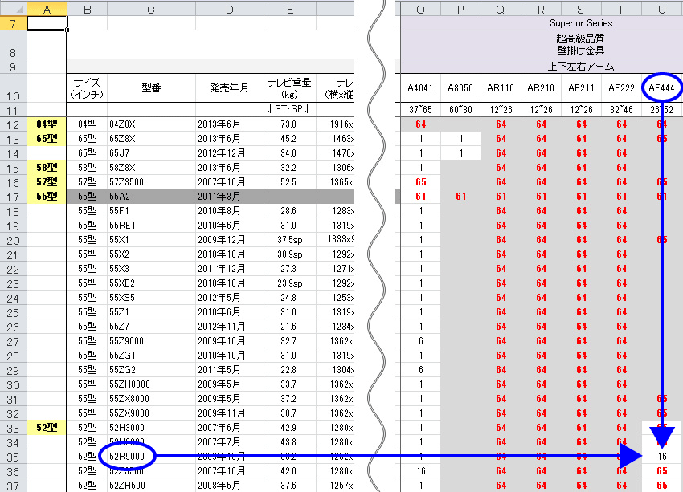
テレビの適合確認に関して
1.各メーカーのC列よりテレビ型番を探し、各金具の型番と交わる場所の数字を
確認します。
2.対応表注意文章一覧 シートより、その数字の理由を確認します。

